Sheet1
物品名称 | 价格 | 截图
太阳能板 | 42.85
超声波、雨滴传感器 | 174.7 | 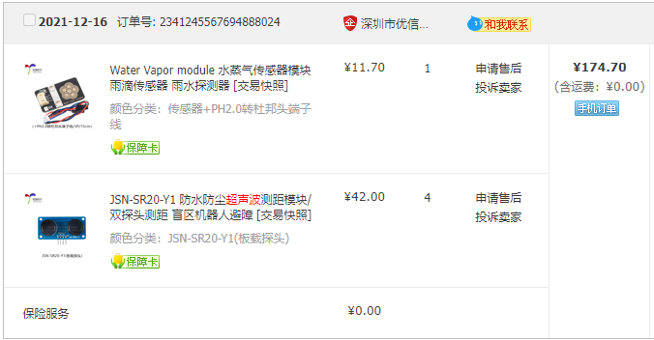
PM2.5传感器 | 67.36
紫外线、气压、温湿度传感器 | 71.4 | 